Sheet1
過去の気象データを集める Thu thập dữ liệu trong quá khứ
http://www.data.jma.go.jp/obd/stats/etrn/index.php

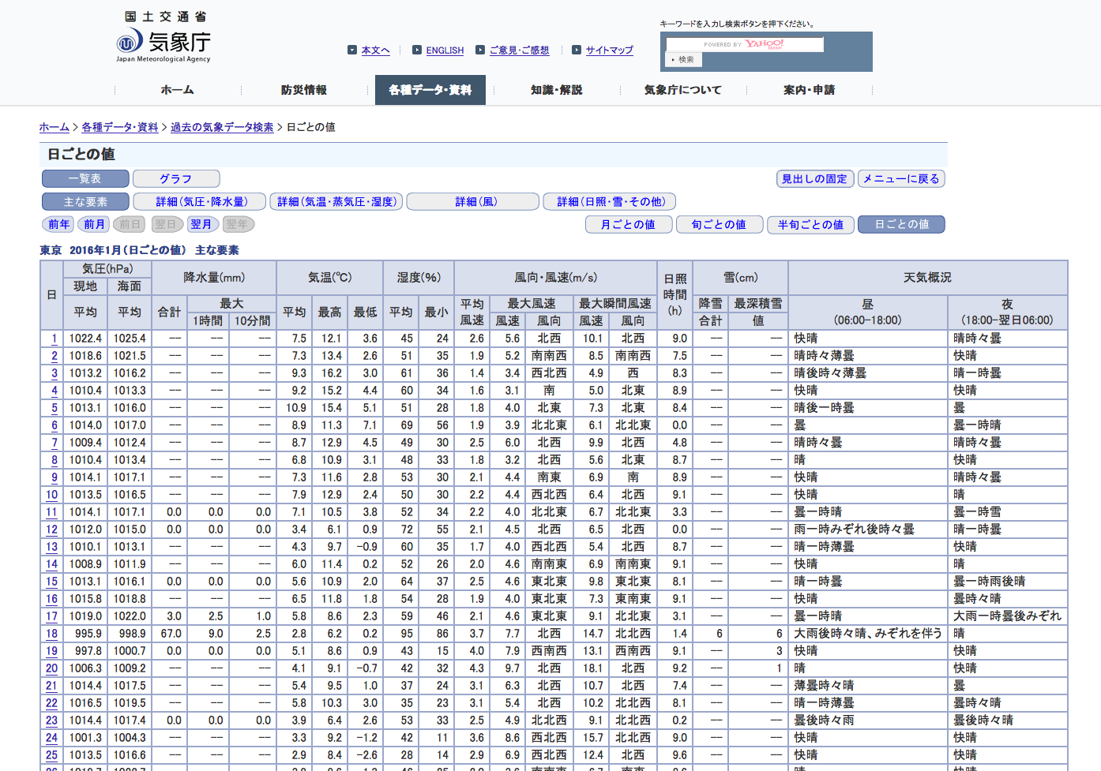
気象庁
本文へ
ENGLISH
ご意見･ご感想
サイトマップ
キーワードを入力し検索ボタンを押下ください。
ホーム
防災情報
各種データ・資料
知識・解説
気象庁について
案内・申請
ホーム >
各種データ・資料 >
過去の気象データ検索 >
日ごとの値
日ごとの値
一覧表 グラフ
見出しの固定 メニューに戻る
主な要素 詳細（気圧・降水量） 詳細（気温・蒸気圧・湿度） 詳細（風） 詳細（日照・雪・その他）
前年 前月 前日 翌日 翌年 翌年
月ごとの値 旬ごとの値 半旬ごとの値 日ごとの値
東京 2016年1月（日ごとの値） 主な要素
日 気圧(hPa) 降水量(mm) 気温(℃) 湿度(％) 風向・風速(m/s) 日照
時間
(h) 雪(cm) 天気概況
現地 海面
平均 平均 合計 最大 平均 最高 最低 平均 最小 平均
風速 最大風速 最大瞬間風速 降雪 最深積雪 昼
(06:00-18:00) 夜
(18:00-翌日06:00)
1時間 10分間 風速 風向 風速 風向 合計 値
1
1022.4 1025.4 -- -- -- 7.5 12.1 3.6 45 24 2.6 5.6 北西 10.1 北西 9.0 -- -- 快晴 晴時々曇
2
1018.6 1021.5 -- -- -- 7.3 13.4 2.6 51 35 1.9 5.2 南南西 8.5 南南西 7.5 -- -- 晴時々薄曇 快晴
3
1013.2 1016.2 -- -- -- 9.3 16.2 3.0 61 36 1.4 3.4 西北西 4.9 西 8.3 -- -- 晴後時々薄曇 晴一時曇
4
1010.4 1013.3 -- -- -- 9.2 15.2 4.4 60 34 1.6 3.1 南 5.0 北東 8.9 -- -- 快晴 快晴
5
1013.1 1016.0 -- -- -- 10.9 15.4 5.1 51 28 1.8 4.0 北東 7.3 北東 8.4 -- -- 晴後一時曇 曇
6
1014.0 1017.0 -- -- -- 8.9 11.3 7.1 69 56 1.9 3.9 北北東 6.1 北北東 0.0 -- -- 曇 曇一時晴
7
1009.4 1012.4 -- -- -- 8.7 12.9 4.5 49 30 2.5 6.0 北西 9.9 北西 4.8 -- -- 晴時々曇 晴時々曇
8
1010.4 1013.4 -- -- -- 6.8 10.9 3.1 48 33 1.8 3.2 北西 5.6 北東 8.7 -- -- 晴 快晴
9
1014.1 1017.1 -- -- -- 7.3 11.6 2.8 53 30 2.1 4.4 南東 6.9 南 8.9 -- -- 快晴 晴時々曇
10
1013.5 1016.5 -- -- -- 7.9 12.9 2.4 50 30 2.2 4.4 西北西 6.4 北西 9.1 -- -- 快晴 晴
11
1014.1 1017.1 0.0 0.0 0.0 7.1 10.5 3.8 52 34 2.2 4.0 北北東 6.7 北北東 3.3 -- -- 曇一時晴 曇一時雪
12
1012.0 1015.0 0.0 0.0 0.0 3.4 6.1 0.9 72 55 2.1 4.5 北西 6.5 北西 0.0 -- -- 雨一時みぞれ後時々曇 晴一時曇
13
1010.1 1013.1 -- -- -- 4.3 9.7 -0.9 60 35 1.7 4.0 西北西 5.4 北西 8.7 -- -- 晴一時薄曇 快晴
14
1008.9 1011.9 -- -- -- 6.0 11.4 0.2 52 26 2.0 4.6 南南東 6.9 南南東 9.1 -- -- 快晴 晴
15
1013.1 1016.1 0.0 0.0 0.0 5.6 10.9 2.0 64 37 2.5 4.6 東北東 9.8 東北東 8.1 -- -- 晴一時曇 曇一時雨後晴
16
1015.8 1018.8 -- -- -- 6.5 11.8 1.8 54 28 1.9 4.0 東北東 7.3 東南東 9.1 -- -- 快晴 曇時々晴
17
1019.0 1022.0 3.0 2.5 1.0 5.8 8.6 2.3 59 46 2.1 4.6 東北東 9.1 北北東 3.1 -- -- 曇一時晴 大雨一時曇後みぞれ
18
995.9 998.9 67.0 9.0 2.5 2.8 6.2 0.2 95 86 3.7 7.7 北西 14.7 北北西 1.4 6 6 大雨後時々晴、みぞれを伴う 晴
19
997.8 1000.7 0.0 0.0 0.0 5.1 8.6 0.9 43 15 4.0 7.9 西南西 13.1 西南西 9.1 -- 3 快晴 快晴
20
1006.3 1009.2 -- -- -- 4.1 9.1 -0.7 42 32 4.3 9.7 北西 18.1 北西 9.2 -- 1 晴 快晴
21
1014.4 1017.5 -- -- -- 5.4 9.5 1.0 37 24 3.1 6.3 北西 10.7 北西 7.4 -- -- 薄曇時々晴 曇
22
1016.5 1019.5 -- -- -- 5.8 10.3 3.0 35 23 3.1 5.4 北西 10.2 北北西 8.1 -- -- 晴一時薄曇 曇時々晴
23
1014.4 1017.4 0.0 0.0 0.0 3.9 6.4 2.6 53 33 2.5 4.9 北北西 9.1 北北西 0.2 -- -- 曇後時々雨 曇後時々晴
24
1001.3 1004.3 -- -- -- 3.3 9.2 -1.2 42 11 3.6 8.6 西北西 15.7 北北西 9.0 -- -- 快晴 快晴
25
1013.5 1016.6 -- -- -- 2.9 8.4 -2.6 28 14 2.9 6.9 西北西 12.4 北西 9.6 -- -- 快晴 快晴
26
1019.7 1022.7 -- -- -- 3.8 9.6 -1.3 46 25 2.0 3.6 南南東 6.7 南東 8.6 -- -- 晴 快晴
27
1020.7 1023.7 -- -- -- 6.3 13.4 -1.1 45 20 2.2 4.2 西北西 6.7 南南東 9.4 -- -- 晴 快晴
28
1022.5 1025.5 -- -- -- 7.8 14.0 2.1 44 21 1.9 3.9 北西 5.8 北 9.4 -- -- 快晴 晴後曇
29
1020.8 1023.8 9.5 3.0 1.0 5.4 7.8 2.6 78 47 2.6 5.1 北北東 11.2 北北東 0.0 -- -- 雨一時曇 雨
30
1017.2 1020.3 5.5 3.0 0.5 3.3 5.0 1.5 87 75 2.3 4.1 北北西 8.4 西北西 0.0 -- -- 雨後曇、あられを伴う 曇後時々晴
31
1017.4 1020.4 -- -- -- 6.1 11.2 1.3 66 33 1.7 3.7 南 5.9 南 5.1 -- -- 晴一時曇 晴時々薄曇
値欄の記号の説明
利用される方へ
よくある質問（FAQ）
気象観測統計の解説
年・季節・各月の天候
このページのトップへ
気象庁：〒100-8122東京都千代田区大手町1-3-4 代表電話：03-3212-8341
気象庁ホームページについて

１．テキスト全選択 Chọn tất cả văn bản
２．コピー＆ペースト
Coppy và dán

テキストを解析して、
データベースに登録
Phân tích văn bản
Đăng ký trong cơ sở dữ liệu
ＭｙＳＱＬ

登録
Đăng ký

この画面（機能）を 作成する
Tạo màn hình(tính năng) này

■ データの読込みについてVề đọc dữ liệu

地点名
Tên vị trí
年月
Tháng năm

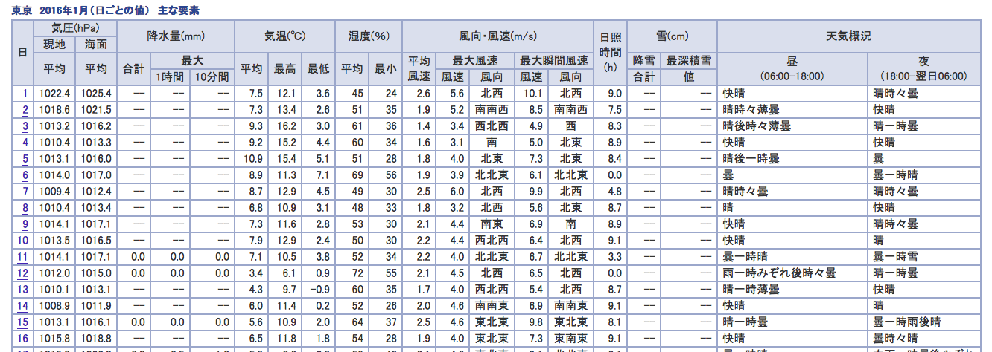

不要
Không cần
不要

データが無い場合は、「０」で登録
Trường hợp không có dữ liệu thì đăng ký là O

データが無い場合は、「０」で登録

■ データベースについてVề cơ sở dữ liệu

テーブル名 | 気象情報 | thông tin thời tiết
Tên bảng
フィールド名 | 地点名 | tên khu vực
Tên trường | 年月日 | ngày tháng năm
 | 降水量合計 tổng lượng mua
 | 降水量最大１時間 |  | lượng mua 1h
 | 降水量最大１０分間 |  |  | lượng mua10 phút
 | 気温平均 |  | nhiệt độ trung bình
 | 気温最高 |  | nhiệt độ cao nhất
 | 気温最低 |  | nhiệt độ thấp nhất
 | 風向風速平均風速 |  | hướng gió tốc độ gió trung bình
 | 風向風速最大風速風速 |  |  | Hướng gió Tốc độ gió tối đa
 | 風向風速最大風速風向 |  |  | Hướng gióTốc độ gió cực đại
 | 風向風速最大瞬間風速風速 |  |  | Hướng gió Tốc độ gió tối đa tức thời Tốc độ gió
 | 風向風速最大瞬間風速風向 |  |  | Gió theo hướng gió tốc độ tối đa tức thời tốc độ gió hướng gió
 | 日照時間 |  |  | Giờ nắng
 | 雪降雪合計 |  |  | Tổng lượng tuyết rơi
 | 雪最深積雪値 |  |  | Tuyết sâu nhất tích lũy giá trị tuyết
 | 天気概要昼 |  |  | Tổng quan về thời tiết ban ngày
 | 天気概要夜 |  |  | Tổng quan về thời tiết ban đêm

